Sheet1
OOD |  |  |  | １１.プログラム機能設計書 |  |  |  |  |  |  |  |  |  |  |  |  |  |  |  |  |  |  |  |  |  |  |  |  | 7/13
システム名： 旅行斡旋システム |  |  |  |  |  |  |  |  |  | 機能名： コメント機能（機能ID:012） |  |  |  |  |  |  |  |  |  |  |  |  |  |  | 作成日： 2013/10/31 |  |  |  | 作成者： 長谷尾孝

 | 【１－１．概要説明】
 |  |  | ・コメント送信をするためのページ
 |  |  | ・名前とコメントを必須入力とする。
 |  |  | ・ログイン中のユーザのみ評価を送信するかしないかを選べ、ログインしていないユーザは評価送信はできない。
 |  |  | ・送信ボタンを押した後は掲示板画面に戻る。
 |  |  | ・前画面からは
 |  |  | ・ログイン中のユーザは評価を送信するかしないかが必須入力となり、送信する場合は評価も必須入力。
 | 【１－２．画面レイアウト定義】

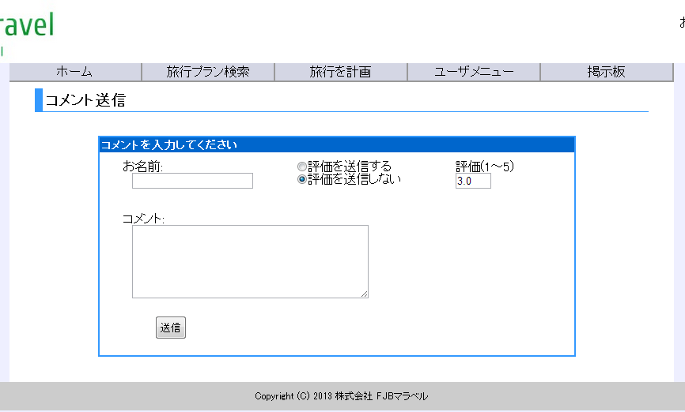

(1)
(2)
(3)

共通メニュー
（共通メニューのプログラム機能設計書参照）
(4)

(5)

 | 【１－３．画面項目定義】
 |  | 番号 | 項目名 |  |  |  | 項目名（英字） | 属性 |  | 型 |  | 桁数 (Byte) | I/O | 必須チェック | 入力制限 |  |  |  | 表示形式 （編集仕様） | DBアクセス | 対応テーブルカラム |  |  | 詳細
 |  |  |  |  |  |  |  |  |  |  |  |  |  |  | かな | カタカナ | 英字 | 数値
 |  | (1) | お名前 |  |  |  | name | text |  | String |  | 30 | I | ○ | - | - | - | - | - | - | - |  |  | 名前を入力する。
 |  | (2) | 評価送信 |  |  |  | hyoukasousin | radio |  | - |  |  | I | ○ | - | - | - | - | - | - | - |  |  | 評価を送信するかしないかを選ぶ。
 |  | (3) | 評価 |  |  |  | hyouka | text |  | number |  | 1 | I | ○ | - | - | - | ○ | - | - | - |  |  | (2)で評価を送信するを選んだ場合評価を入力し必須チェックをかける。
 |  | (4) | コメント内容 |  |  |  | comment | text |  | String |  | 300 | I | ○ | - | - | - | - | - | - | - |  |  | コメント内容を入力する。
 |  | (5) | 送信ボタン |  |  |  | sousinButton | Button |  | - |  |  | I |  | - | - | - | - | - | (1) |  |  |  | 入力内容をチェックし、問題なければDBへ登録する。

 | 【１－４．入力パラメータ】
 |  | № | ID |  |  | 名称 |  |  | 説明
 |  | 1 | bbsNo |  |  | 掲示板投稿ナンバー |  |  | どの掲示板に対してのコメントかを識別するのに使用する。
 | 【１－５．イベント詳細定義】
 |  |  |  |  |  |  |  |  |  |  |  |  |  |  |  |  |  |  |  |  |  |  | ＰＴ実施結果記入欄
 |  | № | イベント／条件 |  |  |  |  | サーバ処理内容 |  |  |  |  |  |  |  |  |  |  |  |  |  |  | 実施日 |  |  | 結果 | 実施日 | 結果 | 実施日 | 結果
 |  | 1 | 自画面表示時 |  |  |  |  | 【トップページから遷移した場合】
 |  |  |  |  |  |  |  |  | １．全ての項目を空の状態で表示する。
 |  |  |  |  |  |  |  |  | 2.セッションから情報を取得でき、ログイン中であれば評価送信ラジオボタンと評価入力欄を表示する

 |  | 2 | 送信ボタン押下時 |  |  |  |  | 【入力チェック】
 |  |  |  |  |  |  |  |  | １－３．画面項目定義に従い、入力チェックを実施する。
 |  |  |  |  |  |  |  | 【ログインチェック】
 |  |  |  |  |  |  |  |  | 1-6.DBアクセスで入力データをDBにINSERTする。
 |  |  |  |  |  |  |  | 【画面遷移】
 |  |  |  |  |  |  |  |  | ①URL
 |  |  |  |  |  |  |  |  |  |  | /BbsServlet
 |  |  |  |  |  |  |  |  | ②遷移先
 |  |  |  |  |  |  |  |  |  |  | 011.掲示板画面
 |  |  |  |  |  |  |  |  | ③パラメータ
 |  |  |  |  |  |  |  |  |  |  | 無し

 | 【１－６．DBアクセス】
 |  | (1)送信ボタン
 |  | 登録カラム名
 |  |  |  |  | コメント.コメントナンバー(自動府番)
 |  |  |  |  | コメント.掲示板投稿ナンバー(前画面からのパラメータ) |  |  |  |  |  |  |  |  |  |  |  |  |  |  |  |  | inser into ('コメントナンバー(自動府番)','掲示板投稿ナンバー(前画面からのパラメータ)', ユーザID(ログインしていない場合はu9999999),'コメント投稿者名((1)name)'),評価（(3)hyouka）,'コメント内容((4))',コメント日時(default))
 |  |  |  |  | コメント.ユーザID(ログインしていない時はu9999999)
 |  |  |  |  | コメント.コメント投稿者名
 |  |  |  |  | コメント.評価
 |  |  |  |  | コメント.内容
 |  |  |  |  | コメント.日時(default)
 |  | 登録テーブル
 |  |  |  |  | コメント

